Grafico LHGA.DE
Andamento titolo azionario LHGA.DE
 | LHAG.DE
02-Jan-2019 | 14.11 €
03-Jan-2019 | 13.75 €
04-Jan-2019 | 14.12 €
07-Jan-2019 | 14.14 €
08-Jan-2019 | 14.36 €
09-Jan-2019 | 14.30 €
10-Jan-2019 | 13.91 €
11-Jan-2019 | 14.15 €
14-Jan-2019 | 14.32 €
15-Jan-2019 | 14.07 €
16-Jan-2019 | 14.57 €
17-Jan-2019 | 14.65 €
18-Jan-2019 | 14.88 €
21-Jan-2019 | 14.98 €
22-Jan-2019 | 15.19 €
23-Jan-2019 | 15.70 €
24-Jan-2019 | 15.65 €
25-Jan-2019 | 15.79 €
28-Jan-2019 | 15.72 €
29-Jan-2019 | 15.79 €
30-Jan-2019 | 16.01 €
31-Jan-2019 | 15.74 €
01-Feb-2019 | 15.82 €
04-Feb-2019 | 15.82 €
05-Feb-2019 | 16.02 €
06-Feb-2019 | 16.14 €
07-Feb-2019 | 15.75 €
08-Feb-2019 | 15.59 €
11-Feb-2019 | 15.83 €
12-Feb-2019 | 15.75 €
13-Feb-2019 | 15.85 €
14-Feb-2019 | 15.44 €
15-Feb-2019 | 15.97 €
18-Feb-2019 | 15.75 €
19-Feb-2019 | 15.97 €
20-Feb-2019 | 16.44 €
21-Feb-2019 | 16.49 €
22-Feb-2019 | 16.67 €
25-Feb-2019 | 16.68 €
26-Feb-2019 | 16.78 €
27-Feb-2019 | 16.38 €
28-Feb-2019 | 16.02 €
01-Mar-2019 | 16.39 €
04-Mar-2019 | 16.09 €
05-Mar-2019 | 16.14 €
06-Mar-2019 | 15.89 €
07-Mar-2019 | 15.96 €
08-Mar-2019 | 15.79 €
11-Mar-2019 | 16.04 €
12-Mar-2019 | 16.19 €
...

Grafico indice
Andamento dei prezzi di chiusura di Lufthansa rispetto all'indice .T5751P
 | LHAG.DE | .T5751P
02-Jan-2019 | 100.00 € | 100.00 €
03-Jan-2019 | 97.40 € | 97.65 €
04-Jan-2019 | 100.03 € | 100.19 €
07-Jan-2019 | 100.20 € | 100.97 €
08-Jan-2019 | 101.74 € | 101.79 €
09-Jan-2019 | 101.34 € | 101.05 €
10-Jan-2019 | 98.56 € | 99.88 €
11-Jan-2019 | 100.25 € | 101.38 €
14-Jan-2019 | 101.49 € | 101.38 €
15-Jan-2019 | 99.70 € | 99.32 €
16-Jan-2019 | 103.26 € | 101.95 €
17-Jan-2019 | 103.82 € | 102.49 €
18-Jan-2019 | 105.44 € | 103.54 €
21-Jan-2019 | 106.14 € | 105.28 €
22-Jan-2019 | 107.66 € | 107.87 €
23-Jan-2019 | 111.25 € | 110.51 €
24-Jan-2019 | 110.90 € | 108.98 €
25-Jan-2019 | 111.91 € | 110.75 €
28-Jan-2019 | 111.40 € | 109.61 €
29-Jan-2019 | 111.91 € | 110.38 €
30-Jan-2019 | 113.43 € | 111.44 €
31-Jan-2019 | 111.55 € | 110.14 €
01-Feb-2019 | 112.06 € | 111.64 €
04-Feb-2019 | 112.06 € | 111.36 €
05-Feb-2019 | 113.53 € | 112.32 €
06-Feb-2019 | 114.39 € | 113.61 €
07-Feb-2019 | 111.61 € | 111.07 €
08-Feb-2019 | 110.49 € | 109.49 €
11-Feb-2019 | 112.16 € | 110.97 €
12-Feb-2019 | 111.61 € | 109.98 €
13-Feb-2019 | 112.31 € | 111.83 €
14-Feb-2019 | 109.38 € | 109.71 €
15-Feb-2019 | 113.12 € | 112.05 €
18-Feb-2019 | 111.61 € | 110.99 €
19-Feb-2019 | 113.17 € | 111.86 €
20-Feb-2019 | 116.46 € | 114.51 €
21-Feb-2019 | 116.81 € | 114.38 €
22-Feb-2019 | 118.13 € | 114.95 €
25-Feb-2019 | 118.18 € | 115.87 €
26-Feb-2019 | 118.89 € | 116.88 €
27-Feb-2019 | 116.06 € | 113.32 €
28-Feb-2019 | 113.53 € | 111.00 €
01-Mar-2019 | 116.16 € | 113.69 €
04-Mar-2019 | 114.03 € | 111.52 €
05-Mar-2019 | 114.34 € | 111.46 €
06-Mar-2019 | 112.62 € | 111.04 €
07-Mar-2019 | 113.07 € | 109.27 €
08-Mar-2019 | 111.91 € | 106.32 €
11-Mar-2019 | 113.63 € | 106.46 €
12-Mar-2019 | 114.74 € | 106.85 €
...

Grafico confronto
Confronto andamento delle quotazioni delle principali compagnie aeree europee
 | LHAG.DE | AIRF.PA | EZJGBP.XBO | RYA.I | .T5751P
02-Jan-2019 | 100.00 € | 100.00 € | 100.00 € | 100.00 € | 100.00 €
03-Jan-2019 | 97.40 € | 98.00 € | 98.30 € | 98.38 € | 97.65 €
04-Jan-2019 | 100.03 € | 99.85 € | 100.95 € | 100.67 € | 100.19 €
07-Jan-2019 | 100.20 € | 101.85 € | 100.01 € | 101.24 € | 100.97 €
08-Jan-2019 | 101.74 € | 103.92 € | 104.14 € | 100.76 € | 101.79 €
09-Jan-2019 | 101.34 € | 101.16 € | 103.98 € | 99.57 € | 101.05 €
10-Jan-2019 | 98.56 € | 97.37 € | 103.36 € | 100.67 € | 99.88 €
11-Jan-2019 | 100.25 € | 98.23 € | 106.50 € | 99.90 € | 101.38 €
14-Jan-2019 | 101.49 € | 99.70 € | 107.81 € | 97.72 € | 101.38 €
15-Jan-2019 | 99.70 € | 94.53 € | 107.60 € | 95.44 € | 99.32 €
16-Jan-2019 | 103.26 € | 99.01 € | 110.08 € | 95.91 € | 101.95 €
17-Jan-2019 | 103.82 € | 100.97 € | 108.74 € | 95.72 € | 102.49 €
18-Jan-2019 | 105.44 € | 104.52 € | 108.41 € | 95.96 € | 103.54 €
21-Jan-2019 | 106.14 € | 110.00 € | 107.56 € | 99.33 € | 105.28 €
22-Jan-2019 | 107.66 € | 115.17 € | 114.97 € | 103.23 € | 107.87 €
23-Jan-2019 | 111.25 € | 119.16 € | 119.99 € | 104.42 € | 110.51 €
24-Jan-2019 | 110.90 € | 118.56 € | 118.35 € | 100.95 € | 108.98 €
25-Jan-2019 | 111.91 € | 118.78 € | 122.06 € | 104.66 € | 110.75 €
28-Jan-2019 | 111.40 € | 120.18 € | 121.52 € | 102.66 € | 109.61 €
29-Jan-2019 | 111.91 € | 120.66 € | 119.22 € | 103.80 € | 110.38 €
30-Jan-2019 | 113.43 € | 121.31 € | 120.35 € | 104.80 € | 111.44 €
31-Jan-2019 | 111.55 € | 118.51 € | 118.12 € | 104.56 € | 110.14 €
01-Feb-2019 | 112.06 € | 118.72 € | 118.61 € | 108.37 € | 111.64 €
04-Feb-2019 | 112.06 € | 117.05 € | 118.42 € | 106.32 € | 111.36 €
05-Feb-2019 | 113.53 € | 118.29 € | 120.22 € | 108.84 € | 112.32 €
06-Feb-2019 | 114.39 € | 118.94 € | 122.67 € | 110.08 € | 113.61 €
07-Feb-2019 | 111.61 € | 115.38 € | 121.37 € | 105.70 € | 111.07 €
08-Feb-2019 | 110.49 € | 110.16 € | 119.57 € | 105.61 € | 109.49 €
11-Feb-2019 | 112.16 € | 110.86 € | 119.74 € | 107.79 € | 110.97 €
12-Feb-2019 | 111.61 € | 110.75 € | 117.60 € | 106.84 € | 109.98 €
13-Feb-2019 | 112.31 € | 111.88 € | 119.33 € | 111.98 € | 111.83 €
14-Feb-2019 | 109.38 € | 108.76 € | 117.28 € | 111.17 € | 109.71 €
15-Feb-2019 | 113.12 € | 109.62 € | 119.12 € | 112.55 € | 112.05 €
18-Feb-2019 | 111.61 € | 109.14 € | 119.64 € | 111.41 € | 110.99 €
19-Feb-2019 | 113.17 € | 111.78 € | 119.47 € | 113.64 € | 111.86 €
20-Feb-2019 | 116.46 € | 118.62 € | 124.06 € | 114.83 € | 114.51 €
21-Feb-2019 | 116.81 € | 124.00 € | 122.19 € | 114.07 € | 114.38 €
22-Feb-2019 | 118.13 € | 126.00 € | 121.91 € | 114.54 € | 114.95 €
25-Feb-2019 | 118.18 € | 130.14 € | 123.73 € | 115.64 € | 115.87 €
26-Feb-2019 | 118.89 € | 137.15 € | 128.03 € | 117.78 € | 116.88 €
27-Feb-2019 | 116.06 € | 121.04 € | 125.33 € | 116.63 € | 113.32 €
28-Feb-2019 | 113.53 € | 116.95 € | 116.88 € | 115.49 € | 111.00 €
01-Mar-2019 | 116.16 € | 123.30 € | 119.02 € | 120.91 € | 113.69 €
04-Mar-2019 | 114.03 € | 119.37 € | 117.22 € | 121.58 € | 111.52 €
05-Mar-2019 | 114.34 € | 118.13 € | 116.68 € | 121.58 € | 111.46 €
06-Mar-2019 | 112.62 € | 116.35 € | 118.30 € | 120.91 € | 111.04 €
07-Mar-2019 | 113.07 € | 114.20 € | 114.15 € | 119.11 € | 109.27 €
08-Mar-2019 | 111.91 € | 112.48 € | 110.43 € | 115.21 € | 106.32 €
11-Mar-2019 | 113.63 € | 115.17 € | 110.88 € | 113.12 € | 106.46 €
12-Mar-2019 | 114.74 € | 114.20 € | 111.96 € | 114.88 € | 106.85 €
...

Grafico rendimenti giornalieri
Rendimenti giornalieri di LHGA.DE (gennaio 2019-dicembre 2023)
02-Jan-2019
03-Jan-2019
04-Jan-2019
07-Jan-2019
08-Jan-2019
09-Jan-2019
10-Jan-2019
11-Jan-2019
14-Jan-2019
15-Jan-2019
16-Jan-2019
17-Jan-2019
18-Jan-2019
21-Jan-2019
22-Jan-2019
23-Jan-2019
24-Jan-2019
25-Jan-2019
28-Jan-2019
29-Jan-2019
30-Jan-2019
31-Jan-2019
01-Feb-2019
04-Feb-2019
05-Feb-2019
06-Feb-2019
07-Feb-2019
08-Feb-2019
11-Feb-2019
12-Feb-2019
13-Feb-2019
14-Feb-2019
15-Feb-2019
18-Feb-2019
19-Feb-2019
20-Feb-2019
21-Feb-2019
22-Feb-2019
25-Feb-2019
26-Feb-2019
27-Feb-2019
28-Feb-2019
01-Mar-2019
04-Mar-2019
05-Mar-2019
06-Mar-2019
07-Mar-2019
08-Mar-2019
11-Mar-2019
12-Mar-2019
...

Grafico rendimenti LN di LHGA.D
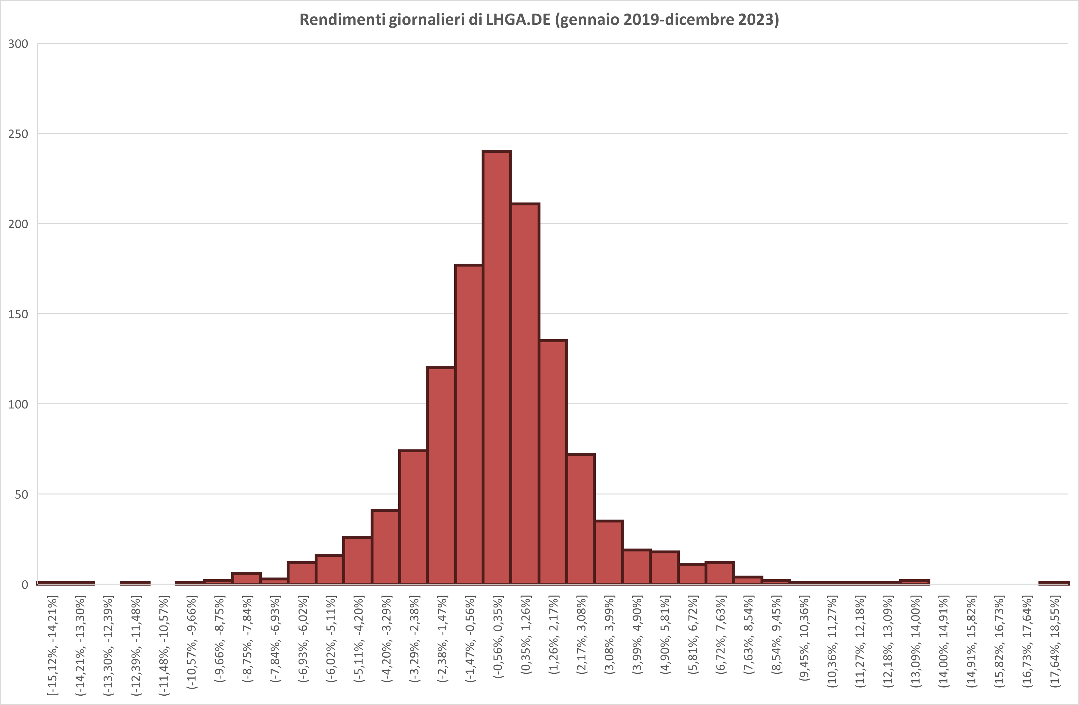

Grafico prezzi vs volatilità
Confronto close price vs volatilità a 20 gg

Grafico andamento febbraio 2025
Andamento dei close price (febbraio 2025)

